Samples
TEST CASE

System Name： | Sample Project
Module Code： | CR100 - Export to excel
Test requirement: | CR1 -
Pass | 5 | Pending | 0
Fail | 1 | Number of test cases: | -12

ID | Test Case Description | Test Case Procedure | Expected Output | Actual Results | Test date | Result | Note

Chức năng ĐĂNG NHẬP
Kiểm tra chức năng đăng nhập HỢP LỆ
TC1 | Kiểm tra đăng nhập thành công bằng tài khoản và mật khẩu hợp lệ | 1. Vào trang đăng nhập 2. Nhập "username" tồn tại trong hệ thống : lehuuhau 3. Nhập "password" có 8 ký tự hợp lệ: Lehuuhau1231@ 4. Nhấn login | Hiện ra trang Danh sách thiết bị | 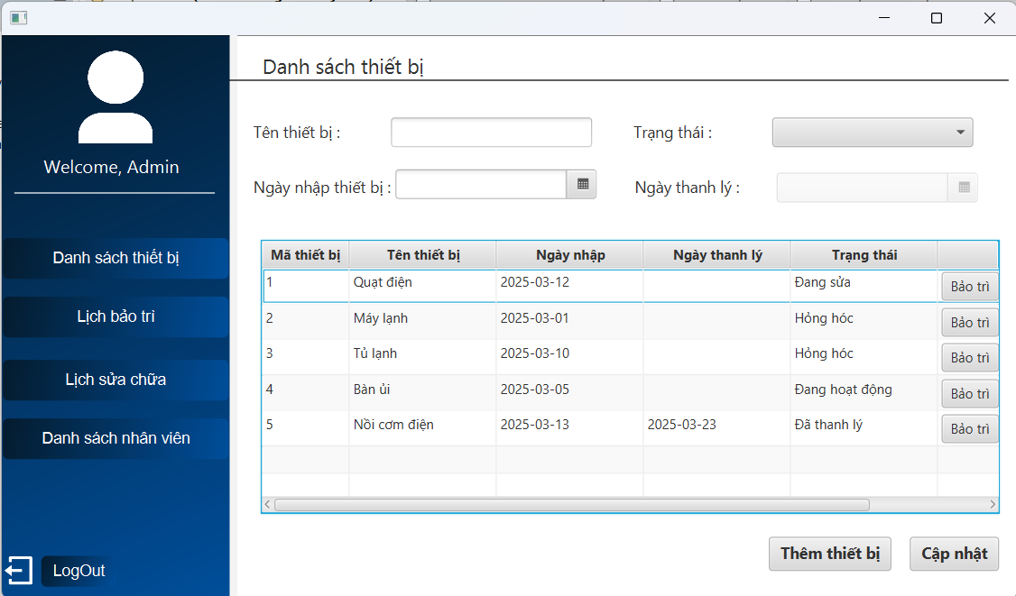 | 2025-03-24 | Pass
Kiểm tra chức năng đăng nhập KHÔNG HỢP LỆ
 | Kiểm tra xem hệ thống có bị tấn công SQL Injection khi nhập dữ liệu đầu vào tại form đăng nhập | 1. Vào trang đăng nhập 2. Nhập "username" bằng chuỗi : 1' or 1=1# 3. Nhập "password" tùy ý : abc1234@ 4. Nhấn login | Hiện thống báo Sai mật khẩu hoặc tài khoản | 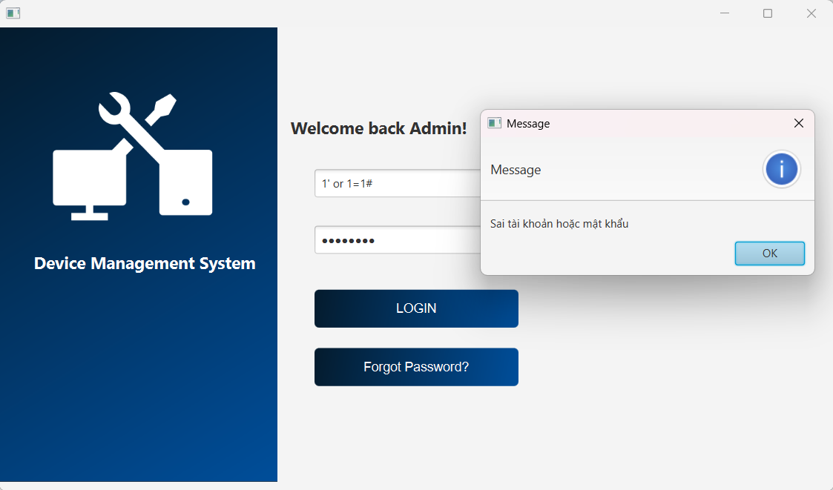 | 2025-03-25 | Pass
 | Kiểm tra đăng nhập không thành công bằng tài khoản không tồn tại trong hệ thống | 1. Vào trang đăng nhập 2. Nhập "username" không tồn tại trong hệ thống : abc123 3. Nhập "password" có 8 ký tự hợp lệ: Abc1231@ 4. Nhấn login | Hiện thông báo tài khoản Không tồn tại trong hệ thống | 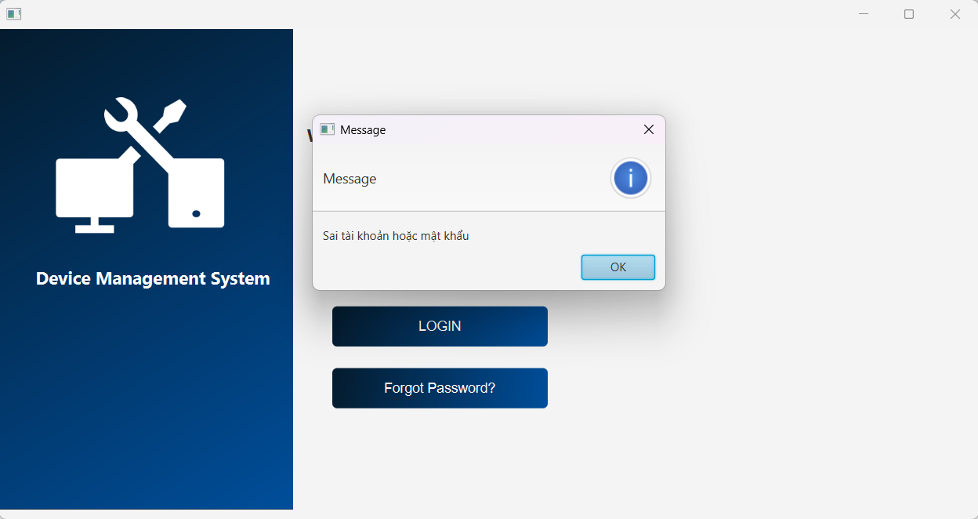 | 2025-03-25 | Fail | Nội dung thông báo chưa rõ ràng!!!
 | Kiểm tra đăng nhập không thành công bằng mật khẩu không hợp lệ | 1. Vào trang đăng nhập 2. Nhập "username" tồn tại trong hệ thống : lehuuhau 3. Nhập "password" không hợp lệ : Abc1231@ 4. Nhấn login | Hiện thông báo Sai mật khẩu hoặc tài khoản | 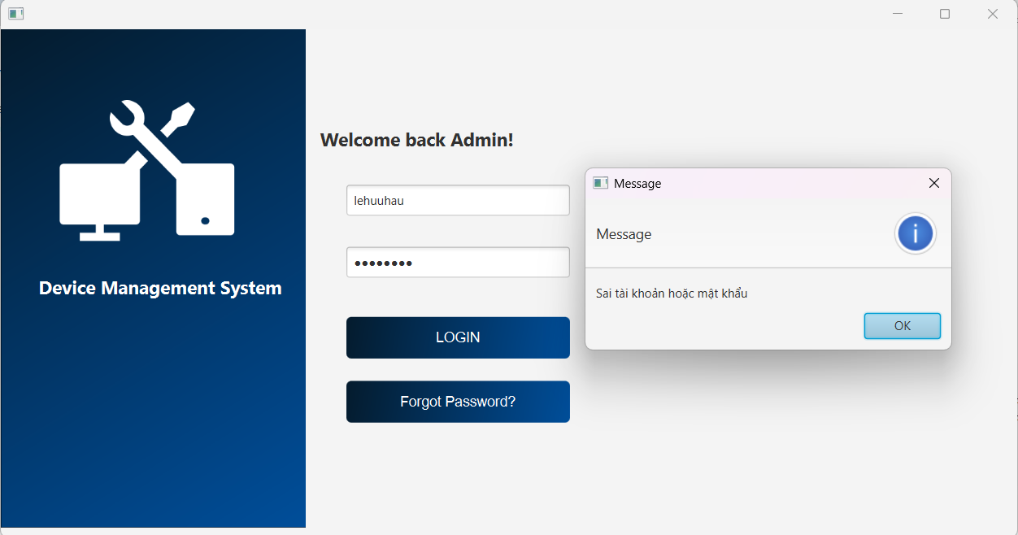 | 2025-03-25 | Pass
 | Kiểm tra đăng nhập không thành công khi bỏ trống "username" và "password" | 1. Vào trang đăng nhập 2. Nhấn login | Hiện thông báo Chưa nhập username | 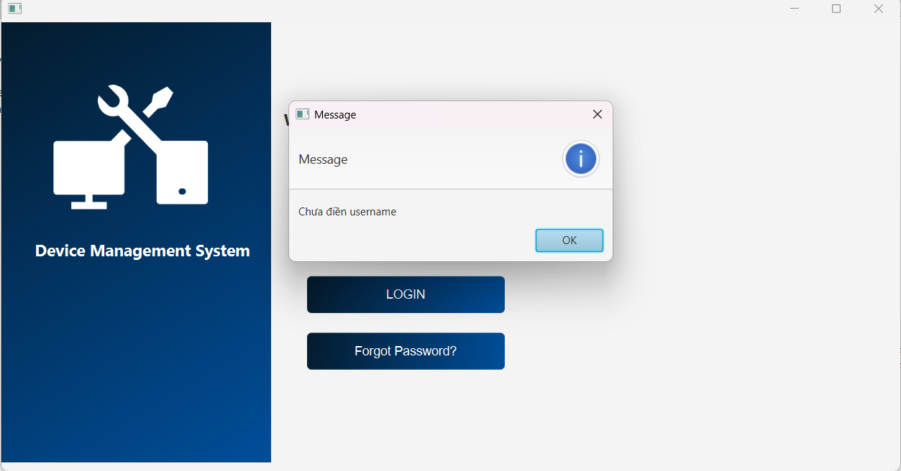 | 2025-03-25 | Pass
 | Kiểm tra đăng nhập không thành công bằng mật khẩu bỏ trống | 1. Vào trang đăng nhập 2. Nhập "username" tồn tại trong hệ thống : lehuuhau 3. Không nhập password 4. Nhấn login | Hiện thông báo Chưa nhập password | 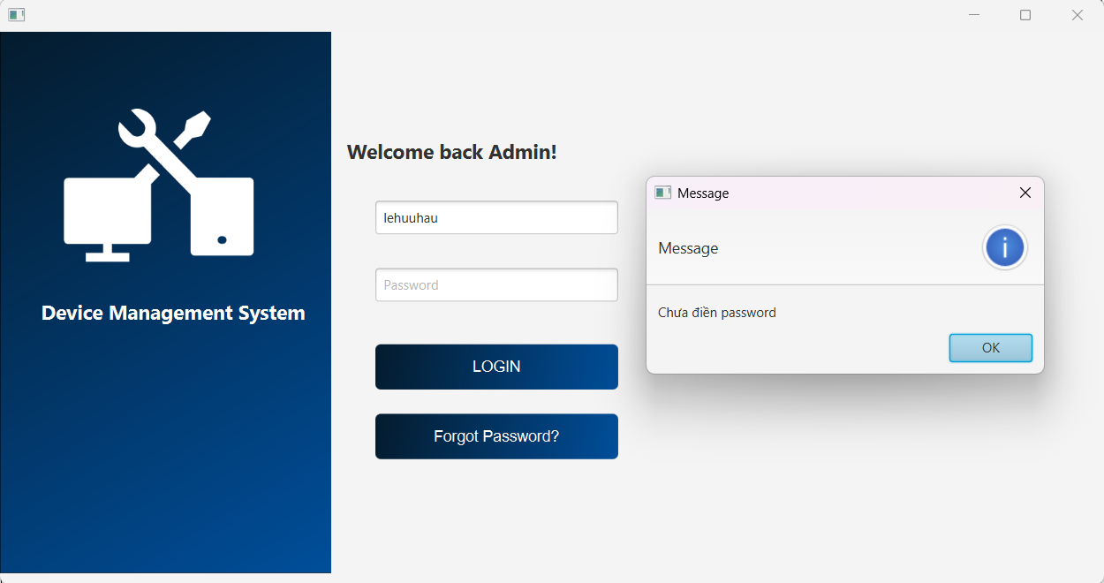 | 2025-03-25 | Pass
Chức năng THÊM THIẾT BỊ
Kiểm tra thêm HỢP LỆ
 | Kiểm tra thêm thiết bị có trạng thái "Đang hoạt động" thành công và hiển thị thông tin thiết bị ở bảng dưới | 1. Nhập tên thiết bị : Điện thoại 2. Chọn ngày nhập thiết bị : 3. Chọn trạng thái của thiết bị : Đang hoạt động 4. Nhấn "thêm thiết bị" | 1. Hiện thông báo Thêm thiết bị thành công 2. Thiết bị vừa thêm hiện ở bảng dưới
 | Kiểm tra thêm thiết bị có trạng thái "Hỏng hóc" thành công và hiển thị thông tin thiết bị ở bảng dưới | 1. Nhập tên thiết bị : Máy tính 2. Chọn ngày nhập thiết bị : 3. Chọn trạng thái của thiết bị : Hỏng hóc 4. Nhấn "thêm thiết bị" | 1. Hiện thông báo Thêm thiết bị thành công 2. Thiết bị vừa thêm hiện ở bảng dưới
Kiểm tra thêm KHÔNG HỢP LỆ
 | Kiểm tra thêm thất bại khi bỏ trống 1 ô thông tin | 1. Không nhập tên thiết bị 2. Chọn ngày nhập thiết bị : 3. Chọn trạng thái của thiết bị : Hỏng hóc 4. Nhấn "thêm thiết bị" | Hiện thông báo Vui lòng điền đủ thông tin
 | Kiểm tra thêm thất bại khi nhập ký tự đặc biệt vào ô tên thiết bị | 1. Nhập tên thiết bị có ký tự đặc biệt: @quạt# 2. Chọn ngày nhập thiết bị : 3. Chọn trạng thái của thiết bị : Hỏng hóc 4. Nhấn "thêm thiết bị" | Hiện thông báo Tên thiết bị không được có các ký tự đặc biệt
 | Kiểm tra thêm thất bại khi nhập ký tự đặc biệt vào ô tên thiết bị | 1. Nhập tên thiết bị có ký tự đặc biệt: @quạt# 2. Chọn ngày nhập thiết bị : 3. Chọn trạng thái của thiết bị : Hỏng hóc 4. Nhấn "thêm thiết bị" | Hiện thông báo Tên thiết bị không được có các ký tự đặc biệt
 | Kiểm tra thêm thất bại khi nhấp chọn thiết bị đã tồn tại dưới danh sách | 1.Nhấp 2 lần vào thiết bị ở dưới danh sách 2. Nhấn " Thếm thiết bị " | Vô hiệu hóa nút Thêm thiết bị | 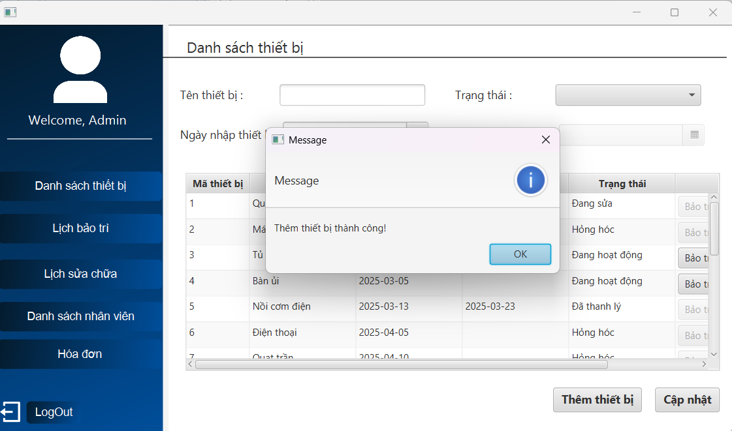 | 2025-04-05 | Fail
Chức năng CẬP NHẬT THIẾT BỊ
Kiểm tra cập nhật HỢP LỆ
 | Kiểm tra cập nhật thông tin hợp lệ | 1. Click 2 lần vào thiết bị muốn cập nhật 2. Sửa tên thiết bị từ bàn ủi -> bàn ủi hơi nước 3. Sửa ngày nhập từ 27/2/2025 -> 6/3/2025 4. Nhấn "cập nhật" | Hiện thông báo Cập nhật thông tin thành công | 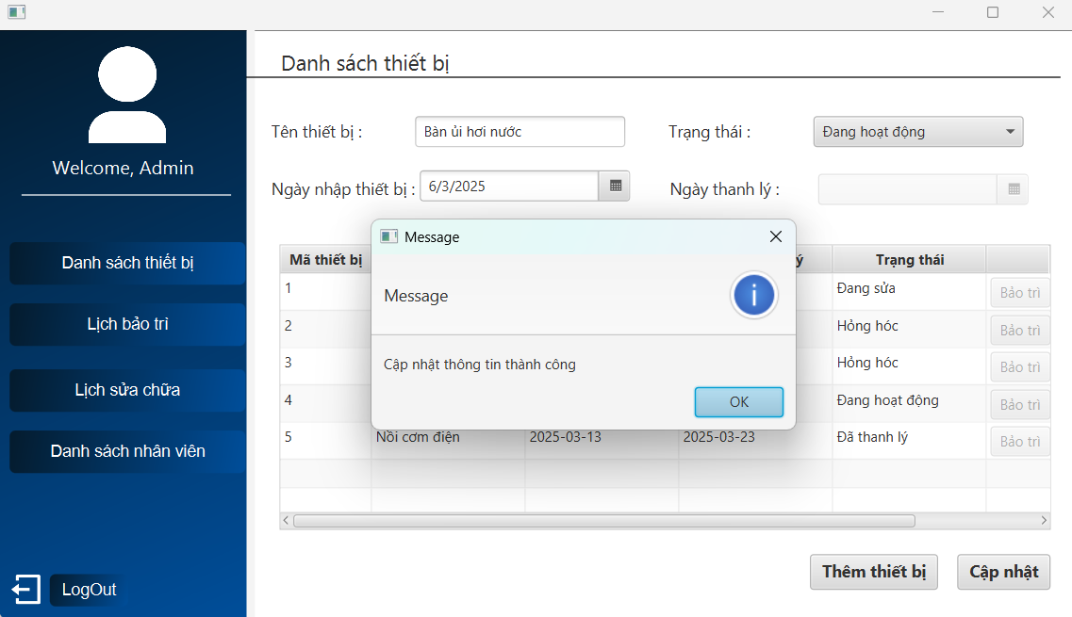 | 2025-03-30 | Pass
 | Kiểm tra cập nhật ngày thanh lý khi chuyển trạng thái thiết bị sang "đã thanh lý" | 1. Click 2 lần vào thiết bị muốn cập nhật 2. Sửa trạng thái Hỏng hóc -> Đã thanh lý 3. Chọn ngày thanh lý lớn hơn ngày nhập 4. Nhấn "cập nhật" | Hiện thông báo Cập nhật thông tin thành công | 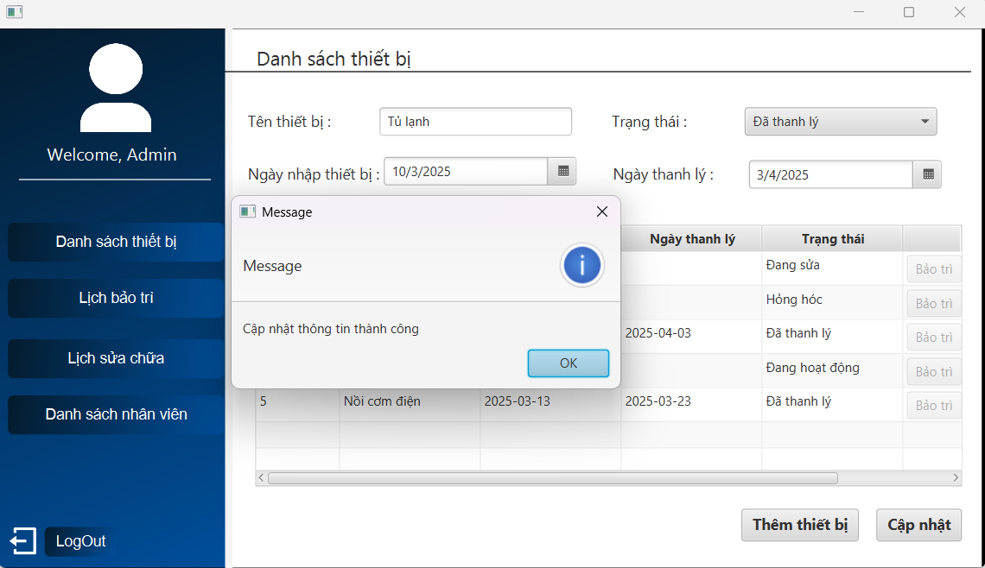 | 2025-03-30 | Pass

Kiểm tra cập nhật KHÔNG HỢP LỆ
 | Kiểm tra cập nhật khi bỏ trống 1 ô thông tin | 1. Click 2 lần vào thiết bị muốn cập nhật 2. Bỏ trống ô tên thiết bị 3. Sửa trạng thái Hỏng hóc -> Đã hoạt động 4. 5. Nhấn "cập nhật" | Hiện thông báo Vui lòng điền đủ thông tin
 | Kiểm tra cật nhật khi chọn trạng thái là "đã thanh lý" nhưng bỏ trống ngày thanh lý | 1. Click 2 lần vào thiết bị muốn cập nhật ( thiết bị không được có trạng thái đã thanh lý) 2. Sửa trạng thái Hỏng Hóc -> Đã thanh lý 3. Không chọn ngày thanh lý 4. Nhấn "cập nhật" | Hiện thông báo Vui lòng nhập ngày thanh lý | 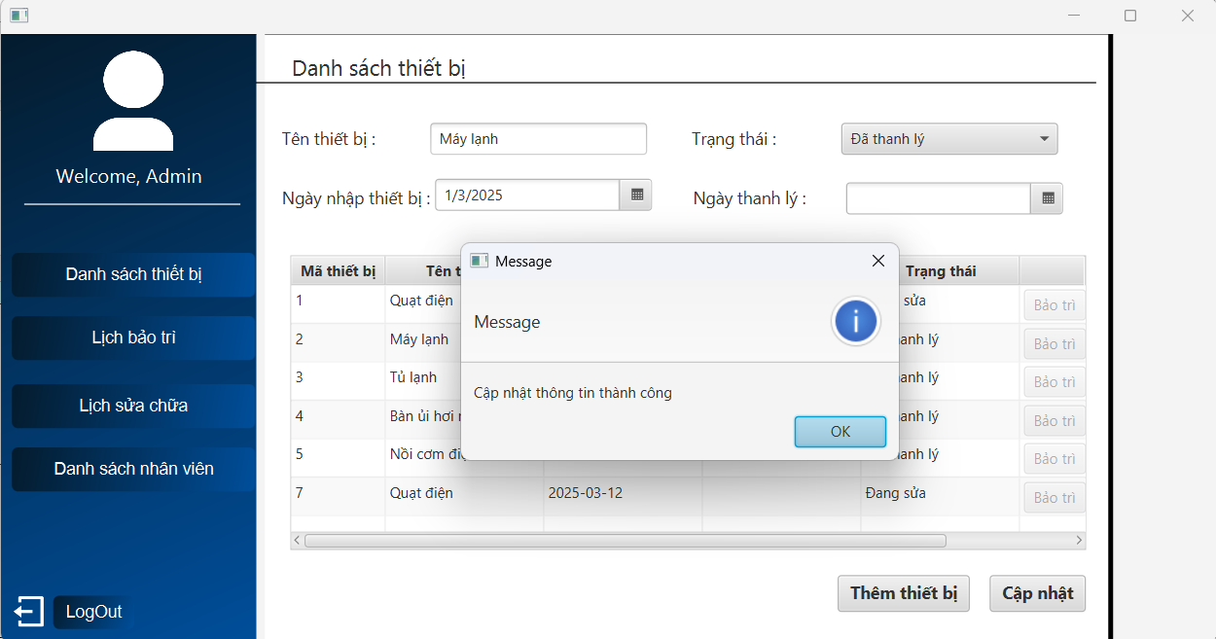 | 2025-03-30 | Fail | Chưa chọn ngày thanh lý nhưng vẫn cập nhật thiết bị thành công
 | Kiểm tra cập nhật khi chọn ngày thanh lý nhỏ hơn ngày nhập | 1. Click 2 lần vào thiết bị muốn cập nhật ( thiết bị không được có trạng thái đã thanh lý) 2. Sửa trạng thái Đang sửa -> Đã thanh lý 3. Chọn ngày thanh lý nhỏ hơn ngày nhập ….. 4. Nhấn "cập nhật" | Hiện thông báo Ngày thanh lý phải lớn hơn ngày nhập
 | Kiểm tra cập nhật thiết bị đã có trạng thái Đã thanh lý | 1. Click 2 lần vào thiết bị đã có trạng thái Đã thanh lý | Hiện thông báo Không được cập nhật thiết bị đã thanh lý | 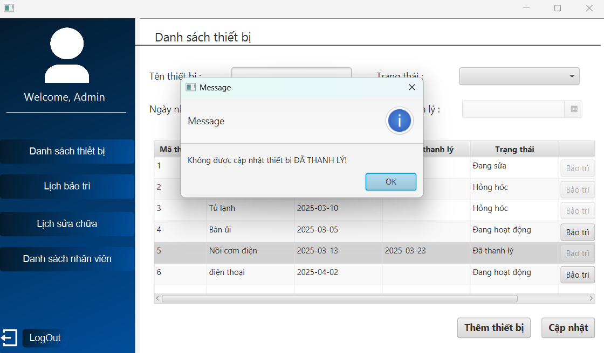 | 2025-04-01 | Pass
Chức năng GỬI THÔNG BÁO
Kiểm tra gửi thông báo HỢP LỆ

Kiểm tra gửi thông báo KHÔNG HỢP LỆ

Chức năng LẬP LỊCH SỬA CHỮA
Kiểm tra lập lịch HỢP LỆ
 | Kiểm tra lập lịch thành công khi chọn ngày sửa cách đúng 3 ngày và hiển thị lịch ở bảng dưới | 1. Nhấn vào nút " sửa chữa " ở thiết bị mà bạn muốn lập lịch ở trang danh sách thiết bị 2. Chọn thời gian: 9h 3. Ngày hôm nay là (4/4/2025) chọn ngày sửa chữa là : 7/4/2025 4. Chọn nhân nhiên : Lâm 5. Nhấn " lưu " | 1. Hiện thông báo Lập lịch sửa chữa thành công 2. Lịch sửa chữa vừa lập thành công hiện ở bảng dưới | 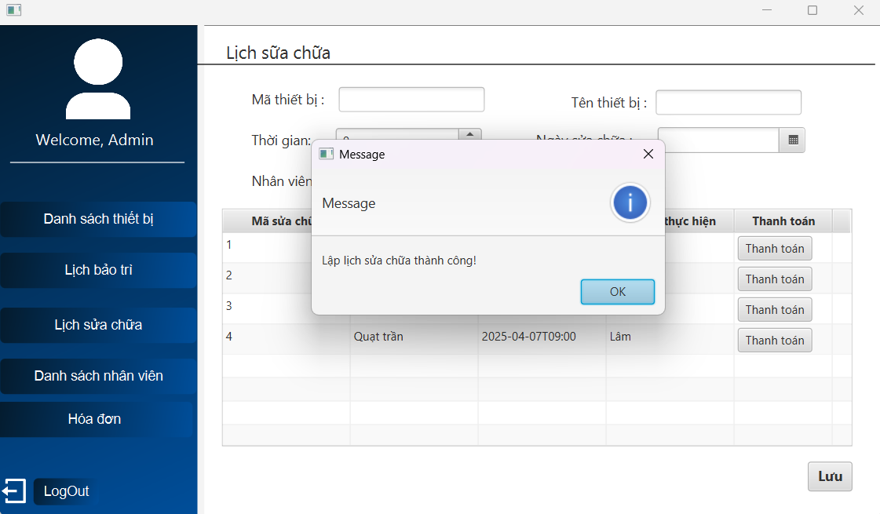 | 2025-04-04 | Pass
 | Kiểm tra lập lịch thành công khi chọn ngày sửa là ngày hiện tại và hiển thị lịch ở bảng dưới | 1. Nhấn vào nút " sửa chữa " ở thiết bị mà bạn muốn lập lịch ở trang danh sách thiết bị 2. Chọn thời gian: 9h 3. Ngày hôm nay là (4/4/2025) chọn ngày sửa chữa là : 4/4/2025 4. Chọn nhân nhiên : Lâm 5. Nhấn " lưu " | 1. Hiện thông báo Lập lịch sửa chữa thành công 2. Lịch sửa chữa vừa lập thành công hiện ở bảng dưới | 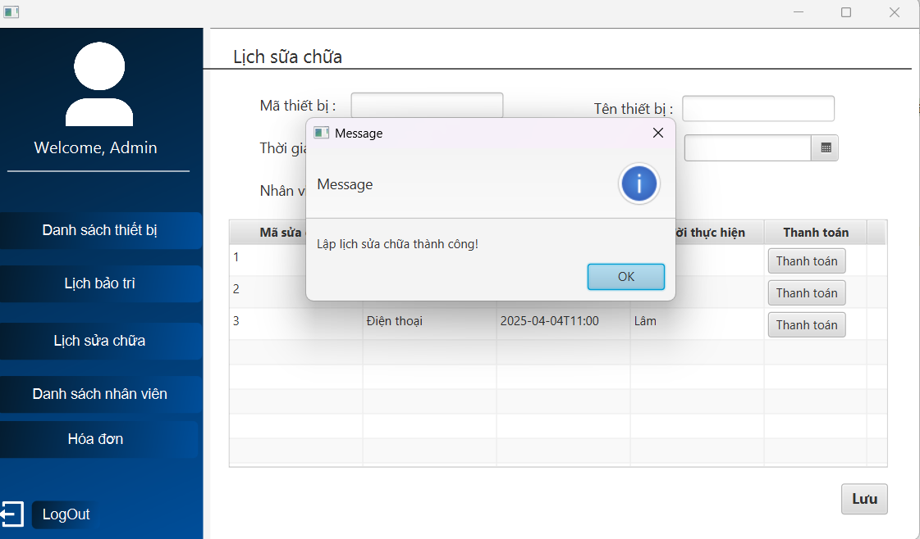 | 2025-04-04 | Pass
Kiểm tra lập lịch KHÔNG HỢP LỆ
 | Kiểm tra lập lịch không thành công khi bỏ trống 1 ô thông tin | 1. Nhấn vào nút " sửa chữa " ở thiết bị mà bạn muốn lập lịch ở trang danh sách thiết bị 2. Chọn thời gian : 9h 3. Không chọn ngày sửa chữa 4. Chọn nhân viên : Lâm 5. Nhấn " lưu " | Hiện thông báo Vui lòng điền đủ thông tin | 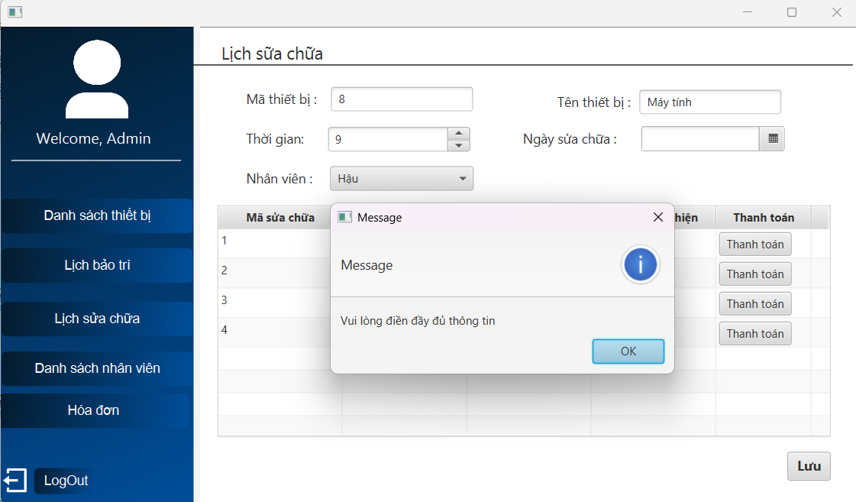 | 2025-04-04 | Pass
 | Kiểm tra lập lịch không thành công khi chọn nhân viên có lịch trùng | 1. Nhấn vào nút " sửa chữa " ở thiết bị mà bạn muốn lập lịch ở trang danh sách thiết bị 2. Chọn thời gian : 9h 3. Chọn ngày sửa chữa : 4/4/2025 4. Chọn nhân viên : Lâm 5. Nhấn " lưu " | Hiện thông báo Nhân viên đã có lịch trùng giờ | 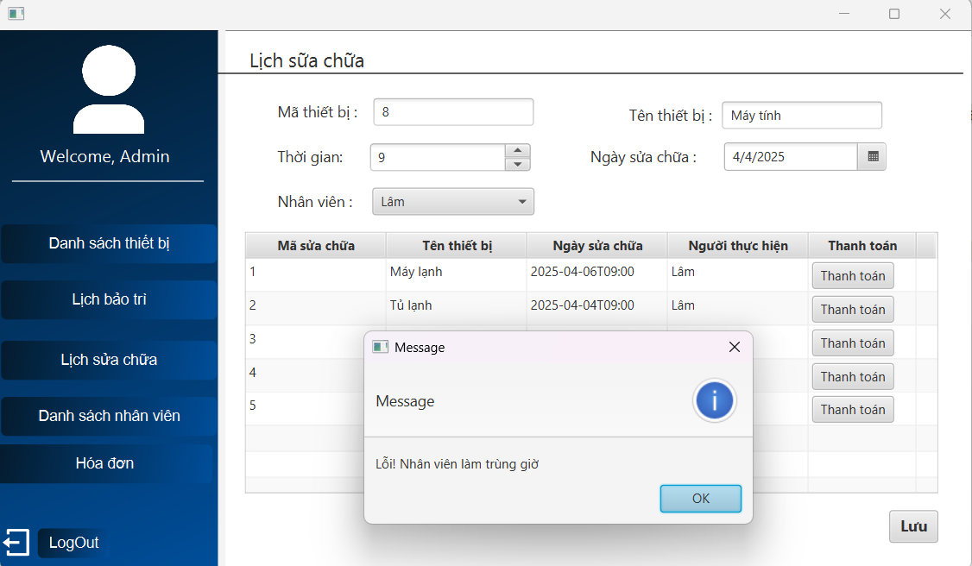 | 2025-04-04 | Pass
 | Kiểm tra lập lịch không thành công khi chọn ngày sửa chữa quá 3 ngày so với hiện tại | 1. Nhấn vào nút " sửa chữa " ở thiết bị mà bạn muốn lập lịch ở trang danh sách thiết bị 2. Chọn thời gian : 9h 3. Ngày hiện tại (4/4/2025) chọn ngày sửa chữa : 8/4/2025 4. Chọn nhân viên : Lâm 5. Nhấn " lưu " | Hiện thông báo Ngày sửa chữa phải trong 3 ngày kể từ ngày hiện tại | 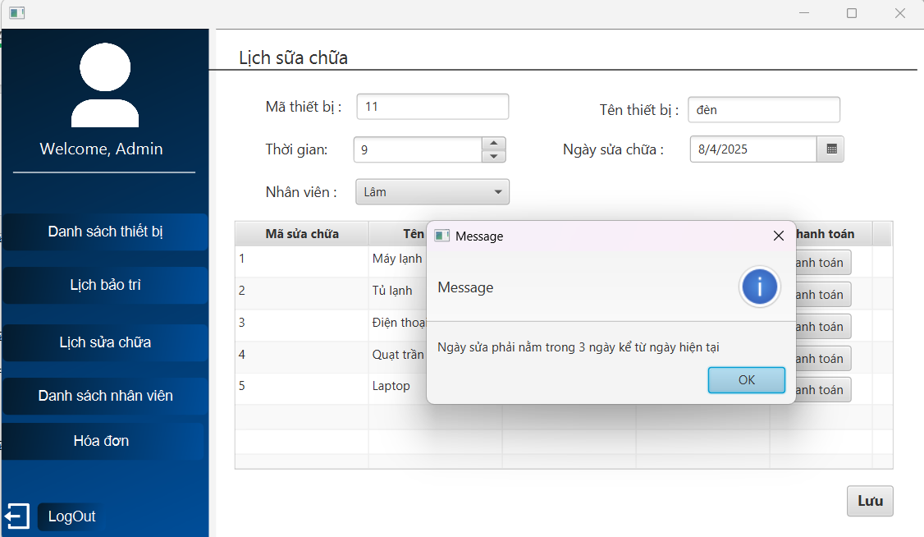 | 2025-04-04 | Pass
 | Kiểm tra lập lịch không thành công khi chọn nhân viên có quá 3 lịch sửa trọng 1 ngày | 1. Nhấn vào nút " sửa chữa " ở thiết bị mà bạn muốn lập lịch ở trang danh sách thiết bị 2. 3. 4. 5.

